Sheet1
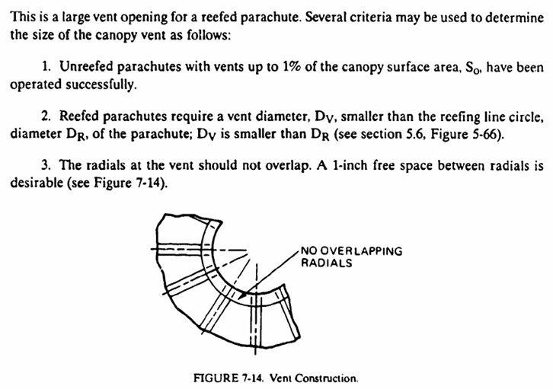
Actividad | Fecha Fin | Fecha termino | Responsable: Hernan Elias Barrera HEB
1RA FASE
1. Diseño del paracaídas
Literatura agregada en repositorio Libro/papers > Biblioteca-control-documentos > aeroestructuras | 4-Mar-26 | 4-Mar-26
Diseño en Inventor | 1-Apr-26
Herramienta de excel para mod. Parametros en inventor
Uso de herramienta de diseño para "gajos" de paracaidas circular
Comunicación en STEP | 1-Apr-26

